Kaa框架
Kaa调查报告
kaa source code是由maven构建的用于IOT开发的java项目，使用spring和hibernate框架
https://kaaproject.github.io/kaa/docs/v0.10.0/Welcome/

kaa sandbox构成：
一个服务器镜像，自动安装了各种需要的第三方组件和服务，其中运行着：
一个web端应用程序，默认localhost:9080/sandbox，用于demo sdk下载和展示；
一个后台管理程序，默认localhost:8080，用于添加并且配置自定义的application，然后自动生成配套的sdk；
一个后台server，用于管理终端以及和设备交互。
sandbox仅被允许用于开发和教学，kaa source 则没有服务器镜像

Kaa框架示意图
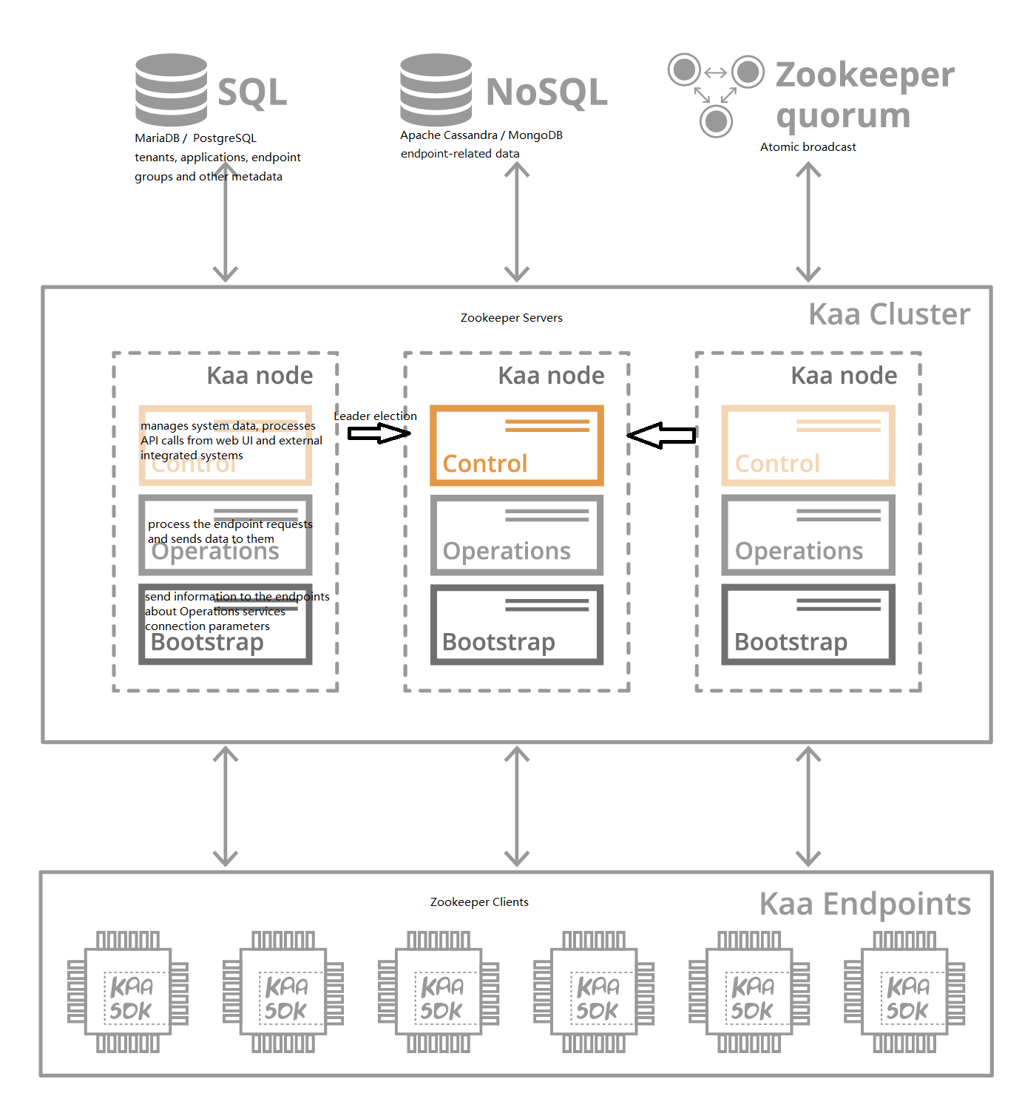

数据库构成
SQL数据库：
可选MariaDB/PostgreSQL，主要用来存储系统配置等元信息和终端设备的分组信息，不随终端设备数量的改变而改变
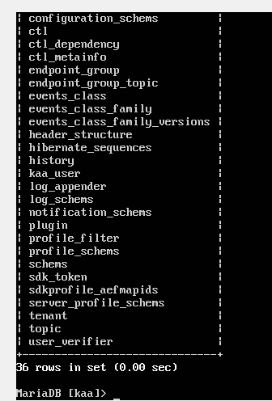

NoSQL数据库：
可选Apache Cassandra/MongoDB，用来存储终端设备的相关信息，如具体设备的配置和连接信息，设备发送的数据记录

功能模块构成
Kaa功能主要分为Control/Operation/Bootstrap三个模块
Control模块
管理系统数据，处理外部WEB端的REST API调用。只在一个节点发挥作用，通过Zookeeper的“领导选举”选出承担此功能的master
Operation模块
和终端进行数据交互，处理终端设备请求，向终端接收/发送数据，可以在多个节点同时进行
Bootstrap模块
向终端发送Operation模块交互时的详细配置信息，包括IP地址，TCP端口，安全凭证等

Zookeeper在Kaa的应用
Zookeeper用于多个服务器节点的管理，而节点间通讯又是通过Apahce Thrift框架来完成。
每个kaa节点都是独立的服务器，安装有相同的Kaa和配套数据库，通过在zookeeper配置中写入所有需要接入的服务器信息来实现相互通讯
每个节点都可以连接sdk终端，都可以实现读的过程，
对于写的过程，则需要根据“leader election”机制找到leader服务器，由“atomic broadcast”向所有服务器进行同步，
直到严格意义上的多数(Quorum)服务器实现了同步，才认为写入成功，否则认为写入失败
当有节点脱离集群时，如果剩下的节点依然是总节点的Quorum，那么认为是可以继续使用的，因为zookeeper已经保证了每个节点的数据库同步

Kaa数据收集框架
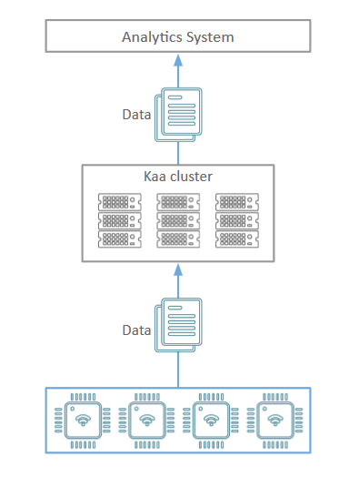

使用Apache Avro框架交互数据
avro框架是专门用于不同语言的程序间传输数据的，传输数据是通过一个日志记录(log record)为基本单位的。
一个log record包含事件(log events)，标识（Log record header），客户端/服务端的设备终端信息（Client/server-side endpoint profile）。
为了能接收不同语言sdk传输的数据，需要先定义log schema（对应events）和log header schema（对应header）.
这些schema是符合Avro schema格式的配置文件(JSON)，规定交互数据的格式和类型等。
example:规定了传输的数据是记录设备的温度，类型是Int，存放在sample包下
{
"type": "record",
"name": "DataCollection",
"namespace": "org.kaaproject.kaa.schema.sample",
"fields": [
{
"name": "temperature",
"type": "int"
}
]
}

log schema/log header schema配置会同时在server端和sdk运行的客户端加载，以让sdk端通过Avro接口用指定的格式组织数据，
通过apache.http传输数据（JSON字符串），server端则以此配置通过avro收集和存储数据

在server端还需要用到Log appender（同样可用avro格式的json配置，或者直接在后台管理添加），
用于在kaa的Operation模块加载，以将log record存储到配置信息定义的nosql中
example:此log appender定义了数据库类型（此处选择了mongoDB），IP地址和端口等连接信息
{
"pluginClassName":"org.kaaproject.kaa.server.appenders.mongo.appender.MongoDbLogAppender",
"pluginTypeName":"MongoDB",
"applicationId":"5",
"applicationToken":"82635305199158071549",
"name":"Sample MongoDB log appender",
"description":"Sample MongoDB log appender",
"headerStructure":[
"KEYHASH",
"VERSION",
"TIMESTAMP",
"TOKEN",
"LSVERSION"
],
"maxLogSchemaVersion":2147483647,
"minLogSchemaVersion":1,
"tenantId":"1",
"jsonConfiguration":"{\"mongoServers\":[{\"host\":\"localhost\",\"port\":27017}],\"mongoCredentials\":[],\"dbName\":\"kaa\",\"connectionsPerHost\":{\"int\":30},\"maxWaitTime\":{\"int\":120000},\"connectionTimeout\":{\"int\":5000},\"socketTimeout\":{\"int\":0},\"socketKeepalive\":{\"boolean\":false},\"includeClientProfile\":{\"boolean\":false},\"includeServerProfile\":{\"boolean\":false}}"
}

